상품제안서
100W 4포트 GaN 멀티충전기 UC4100GPD | 상품코드: F30348

 |  |  |  |  |  |  | 02-412-0044 | www.easy1.co.kr
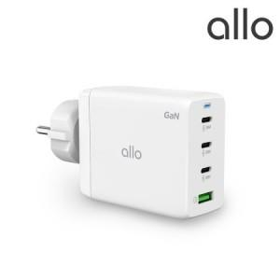

【상세/제작정보】

【인쇄/포장옵션】 | 레이저, 풀칼라 / 포장지포장

【공급단가】 | 수량 | 50~ | 100~ | 500~ | 1,000~ | 2,000~
*VAT별도 | 단가 | 43,380원 | 42,630원 | 41,870원 | 41,120원 | 40,360원

【상품 URL】 | http://www.easy1.co.kr/src/goods_detail.php?gdno=30348

